O-2-(A)
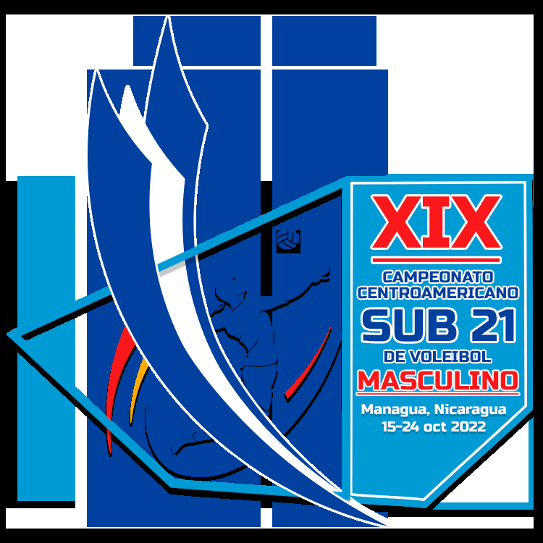
XIX CAMPEONATO CENTROAMERICANO SUB 21 MASCULINO NCA 2022 15 - 24 OCTUBRE 2022 NICARAGUA

 |  |  |  | EQUIPO

 |  |  |  |  |  |  |  |  |  |  | O-2 | REGISTRO EQUIPO
 |  |  |  | CODIGO PAIS

# | # UNIFORME | COMPETIDORES |  |  | POSICION | DATOS PERSONALES |  |  | MAXIMO ALCANCE |  | EQUIPO AL QUE PERTENECE |  | PAIS | JUEGOS JUGADOS
 |  |  |  |  |  |  |  |  |  |  |  |  |  | PARA SELECCIÓN NACIONAL
 |  | APELLIDOS - NOMBRES | NOMBRE EN CAMISA |  |  | FECHA NACIMIENTO DD/MM/AÑO | PESO | ESTATURA | REMATE | BLOQUEO |  |  |  | FIVB PANAM NORCECA | AFECA VOL | OTROS
 |  |  |  |  |  |  | (Kg) | (cmS) |  | 2 manos
1
2
3
4
5
6
7
8
9
10
11
12
13
14
15
16
17
18
19
20
21
22
23
24
25

POSICION OH= OUTSIDE HITTER / MB= MIDDLE BLOCKER / OP= OPPOSITE PLAYER / L= LIBERO / S= SETTER

